Sheet1
设计模式 | 说明 | 备注 | 代码
观察者模式 | 定义对象之间的一对多依赖关系，当一个对象改变状态时，它的所有依赖者会被通知并自动更新。 | 抽象主题（Subject）角色：也叫抽象目标类，它提供了一个用于保存观察者对象的聚集类和增加、删除观察者对象的方法，以及通知所有观察者的抽象方法。
 | 观察者是松耦合的，除了知道它们实现观察者接口之外，主题对它们的其他事情不知情。 | 具体主题（Concrete Subject）角色：也叫具体目标类，它实现抽象目标中的通知方法，当具体主题的内部状态发生改变时，通知所有注册过的观察者对象。
 | 使用该模式时，可以从主题推或拉数据（拉被认为更正确） | 抽象观察者（Observer）角色：它是一个抽象类或接口，它包含了一个更新自己的抽象方法，当接到具体主题的更改通知时被调用。
 | 在实现Observer的观察者中，因为需要传参 Subject (需要调用 Subject 的 registerObserver(this)，所以 update() 中的参数可以通过该Subject对象的Getxxx()方法获取，而不用每次通过update()函数传递 | 具体观察者（Concrete Observer）角色：实现抽象观察者中定义的抽象方法，以便在得到目标的更改通知时更新自身的状态。

装饰者模式 | 动态地将额外责任附加到对象上。对于扩展功能，装饰者提供子类化之外的弹性替代方案。 | 抽象组件(Component) ：定义装饰方法的规范 | 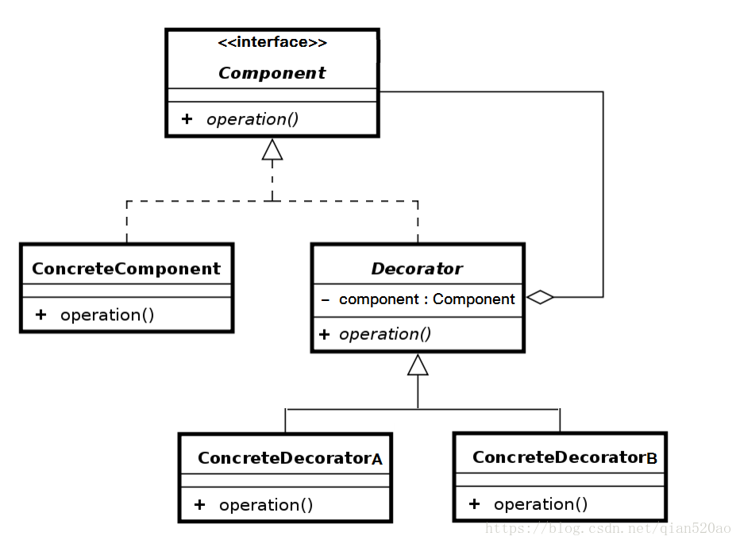
 | 装饰者反应了它们所装饰的组件类型（事实上，它们和所装饰的组件类型相同，都经过了继承或接口实现）。 | 被装饰者(ConcreteComponent) ：Component的具体实现，也就是我们要装饰的具体对象。
 | 可以用任意数目的装饰者来包裹一个组件。 | 装饰者组件(Decorator) ：持有组件(Component)对象的实例引用，该类的职责就是为了装饰具体组件对象，定义的规范。
 | 装饰者会导致设计中出现许多小对象，过度使用会让代码变得更复杂。 | 具体装饰(ConcreteDecorator) ：负责给构件对象装饰附加的功能。

工厂模式（简单工厂） | 简单工厂并不是一个设计模式，而是一种编程习惯 | Factory(工厂):核心部分，负责实现创建所有产品的内部逻辑，工厂类可以被外界直接调用，创建所需对象 | 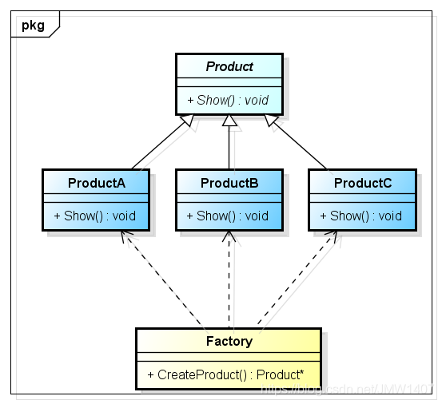
 | 定义一个工厂类，他可以根据参数的不同返回不同类的实例，被创建的实例通常都具有共同的父类。 | 工厂类是整个模式的关键.包含了必要的逻辑判断,根据外界给定的信息,决定究竟应该创建哪个具体类的对象.通过使用工厂类,外界可以从直接创建具体产品对象的尴尬局面摆脱出来,仅仅需要负责“消费”对象就可以了
 | 简单工厂模式中用于被创建实例的方法通常为静态(static)方法,因此简单工厂模式又被成为静态工厂方法(Static Factory Method) | Product(抽象类产品)：工厂类所创建的所有对象的父类，封装了产品对象的公共方法，所有的具体产品为其子类对象
 | 简单工厂模式的核心思想就是：有一个专门的类（工厂类）来负责创建实例的过程。 | ProductA、ProductB…(具体产品)：简单工厂模式的创建目标，所有被创建的对象都是某个具体类的实例。它要实现抽象产品中声明的抽象方法
 | 在程序中，需要创建的对象很多，导致对象的new操作多且杂时，需要使用简单工厂模式
 | 工厂类集中了所有实例的创建逻辑，违反了高内聚责任分配原则，将全部创建逻辑集中到了一个工厂类中；它所能创建的类只能是事先考虑到的，如果需要添加新的类，则就需要改变工厂类
 | 当系统中的具体产品类不断增多时候，可能会出现要求工厂类根据不同条件创建不同实例的需求．这种对条件的判断和对具体产品类型的判断交错在一起，很难避免模块功能的蔓延
工厂模式（工厂方法模式） | 定义一个用于创建对象的接口或抽象类，让子类决定实例化哪一个类。工厂方法让类把实例化推迟到了子类。 | 派生多个子类工厂来创建对象，相较于简单工厂通过传参给一个工厂然后生产各类对象，这里意味着生产什么对象就用什么工厂。 | 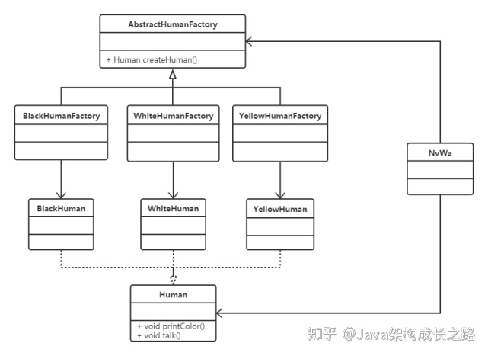
 | 工厂方法模式就很好的减轻了工厂类的负担，把某一类/某一种东西交由一个工厂生产；（简单工厂，即任何子类都被生产）
 | 同时增加某一类 ”东西“ 并不需要修改工厂类，只需要添加生产这类 ”东西“ 的工厂即可，使得工厂类符合开放-封闭原则

工厂模式（抽象工厂模式） | 提供一个接口，用于创建相关或依赖对象的家族，而不需要明确指定具体类。
 | 工厂方法模式是一种极端情况的抽象工厂模式（即只生产一种产品的抽象工厂模式），而抽象工厂模式可以看成是工厂方法模式的一种推广。

工厂模式区别 | 简单工厂 | 简单工厂模式最大的优点在于实现对象的创建和对象的使用分离，将对象的创建交给专门的工厂类负责，但是其最大的缺点在于工厂类不够灵活，增加新的具体产品需要修改工厂类的判断逻辑代码，而且产品较多时，工厂方法代码逻辑将会非常复杂
 | 工厂方法（继承） | 此模式中，通过定义一个抽象的核心工厂类，并定义创建产品对象的接口，创建具体产品实例的工作延迟到其工厂子类去完成。这样做的好处是核心类只关注工厂类的接口定义，而具体的产品实例交给具体的工厂子类去创建。当系统需要新增一个产品是，无需修改现有系统代码，只需要添加一个具体产品类和其对应的工厂子类，使系统的扩展性变得很好，符合面向对象编程的开闭原则。
 |  | 工厂方法模式是简单工厂模式的进一步抽象和推广。由于使用了面向对象的多态性，工厂方法模式保持了简单工厂模式的优点，而且克服了它的缺点。在工厂方法模式中，核心的工厂类不再负责所有产品的创建，而是将具体创建工作交给子类去做。这个核心类仅仅负责给出具体工厂必须实现的接口，而不负责产品类被实例化这种细节，这使得工厂方法模式可以允许系统在不修改工厂角色的情况下引进新产品。
 | 抽象工厂（组合） | 提供一个创建一系列相关或相互依赖对象的接口，而无须指定它们具体的类。抽象工厂模式又称为Kit模式，属于对象创建型模式。 此模式是对工厂方法模式的进一步扩展。在工厂方法模式中，一个具体的工厂负责生产一类具体的产品，即一对一的关系，但是，如果需要一个具体的工厂生产多种产品对象，那么就需要用到抽象工厂模式了。
单例模式 | 很多时候一个类我们希望它只创建一个对象，比如：线程池、缓存、网络请求等。当这类对象有多个实例时，程序就可能会出现异常，比如：程序出现异常行为、得到的结果不一致等。 | 饿汉、静态内部类、枚举方式单例为什么是线程安全的？ 因为它们在类加载时实例化，而类加载是线程安全的
 | 提供了对唯一实例的受控访问 | 序列化为什么会破坏单例模式？ 普通 Java 类反序列化时，会通过反射创建新的实例 怎么防止序列化破坏单例模式？ 重写 readResolve 方法或使用枚举
 | 由于在系统内存中只存在一个对象，因此可以节约系统资源，对于一些需要频繁创建和销毁的对象单例模式无疑可以提高系统的性能。 | 枚举方式单例是怎么避免序列化破坏的？ 依赖枚举自身特殊的序列化机制
单例模式-饿汉式 | 饿汉式，从名字上也很好理解，就是 “比较勤”，实例在初始化的时候就已经建好了，不管你有没有用到，都先建好了再说 |  | public class Singleton { private Singleton(){} private static final Singleton instance = new Singleton(); public static Singleton getInstance(){ return instance; }
 | 在类加载的期间，就已经将 instance 静态实例初始化好了，所以，instance 实例的创建是线程安全的。不过，这样的实现方式不支持延迟加载实例。
单例模式-懒汉式 | 懒汉式相对于饿汉式的优势是支持延迟加载。 |  | public class Singleton { private Singleton(){} private static Singleton instance; public static synchronized Singleton getInstance(){ if (instance == null) { instance = new Singleton(); } return instance; } }
 | getInstance 使用了 synchronize 实现线程同步，导致这个方法的并发很低，每次调用都会频繁的枷锁、释放锁，会导致性能瓶颈

单例模式-双重检测 | 饿汉式不能延时加载，懒汉式有性能问题，而双重检测方式既支持延迟加载、又支持高并发的单例实现方式。 | singleton = new Singleton(); 该语句非原子操作，实际是三个步骤。 1.给singleton分配内存； 2.调用 Singleton 的构造函数来初始化成员变量； 3.将给singleton对象指向分配的内存空间（此时singleton才不为null）； 因为 Java 编译器允许处理器乱序执行，2、3的顺序是无法保证的。如果是 1-3-2 执行的顺序，当执行完 3 、2未执行之前，被切换到 B 线程，此时 instance 已经非空，B 会直接取走 instance，在使用时就会出错。 这就是指令重排。 解决办法也很简单：只需要给 singleton 成员变量加上 volatile 关键字，就可以禁止指令重排序。 | public class Singleton { private static volatile Singleton singleton; private Singleton() { } public static Singleton getInstance() { if (singleton == null) { synchronized (Singleton.class) { if (singleton == null) { singleton = new Singleton(); } } } return singleton; } }
 | 首先检查实例是否已经创建，如果没有，”才“同步。这样一来，只有第一次会同步。

单例模式-静态内部类 | 当第一次加载 Singleton 类时并不会初始化 instance，只有在第一次调用 Singleton 的 getInstance 方法时才会导致 instance 被初始化。 |  | public class Singleton { private Singleton(){} private static class Instance { private static final Singleton instance = new Singleton(); } public static Singleton getInstance(){ return Instance.instance; } }
 | 第一次调用 getInstance 方法时会导致虚拟机加载 Instance 类，这种方式不仅能保证线程安全，也能够保证单例对象唯一，同时也延迟了单例的实例化。

单例模式-枚举 | 这种实现方式通过 Java 枚举类型本身的特性，保证了实例创建的线程安全性和实例的唯一性。 |  | public enum Singleton { INSTANCE; public void doSomething() { System.out.println("doSomething"); } }

